Hoja1


 | GOBERNACIÓN DE NARIÑO
 | ALCALDIA DE PASTO
 | SECRETARÍA DE EDUCACIÓN DEPARTAMENTAL
 | SECRETARÍA DE EDUCACIÓN MUNICIPAL
 | FORMATO DE INSCRIPCION
 | APORTE A LA POLITICA PUBLICA DE BIBLIOTECAS ESCOLARES

 | NOMBRE | EDAD | No DE IDENTIFICACION | AREA DE DESEMPEÑO O CARGO | MUNICIPIO | NOMBRE INSTITUCIÓN EDUCATIVA | NOMBRE SEDE EDUCATIVA | NÚMERO DE CELULAR O TELEFONO | CORREO
1
2
3
4
5
6
7
8
9
10


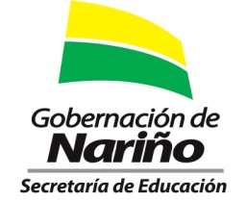

 |  |  | Organizan:

